Solicitud gráfica
 | Área: | Ciencias Naturales |  |  | Fecha:
 | Grado: | 11
 | Título del tema: | Movimiento armónico simple |  |  | ¿Cuaderno de estudio o recurso? | Recurso
 | Editor: | Diana García |  |  | Motor del recurso | M5A

 | Código guión o recurso: | CN_11_01_REC_120 | ← Para determinar este código, visite la hoja de Ayuda
 |  |  |  |  | ESPECIFICACIÓN DE ARCHIVOS A ENTREGAR
Núm. | Archivo Shutterstock o ruta en web | Imagen para: | Tipo | Ubicación de la imagen en el recurso M5A | Nombre imagen SMALL | Tamaño imagen SMALL | Nombre imagen ZOOM | Tamaño imagen ZOOM | Descripción | Observaciones
IMG01 | 272582954 | Recurso M5A | Fotografía | Contenido | CN_11_01_REC_120_IMG01n.png | 286 x 286 px | CN_11_01_REC_120_IMG01a.png | 500 x 500 px | Piedra sostenida de un hilo
IMG02 | 144374932 | Recurso M5A | Fotografía | Contenido | CN_11_01_REC_120_IMG02n.png | 286 x 286 px | CN_11_01_REC_120_IMG02a.png | 500 x 500 px | Piedra sostenida de un hilo en movimiento
IMG03 | imagen | Recurso M5A | Ilustración | Contenido | CN_11_01_REC_120_IMG03n.png | 286 x 286 px | CN_11_01_REC_120_IMG03a.png | 500 x 500 px | Péndulo | 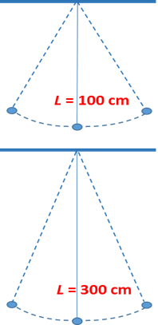 Ilustrar como se muestra en la imagen.
IMG04 | 231580966 | Recurso M5A | Fotografía | Contenido | CN_11_01_REC_120_IMG04n.png | 286 x 286 px | CN_11_01_REC_120_IMG04a.png | 500 x 500 px | Mapa
IMG05 | 143273587 | Recurso M5A | Fotografía | Contenido | CN_11_01_REC_120_IMG05n.png | 286 x 286 px | CN_11_01_REC_120_IMG05a.png | 500 x 500 px | Luna
IMG06 | imagen | Recurso M5A | Ilustración | Contenido | CN_11_01_REC_120_IMG06n.png | 286 x 286 px | CN_11_01_REC_120_IMG06a.png | 500 x 500 px | Péndulo | 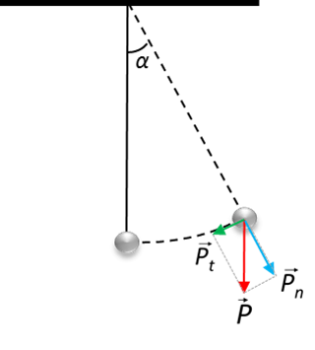 Ilustrar como se muestra en la imagen.
IMG07 | 208846012 | Recurso M5A | Fotografía | Contenido | CN_11_01_REC_120_IMG07n.png | 286 x 286 px | CN_11_01_REC_120_IMG07a.png | 500 x 500 px | Sistema solar
IMG08 | 9264871 | Recurso M5A | Fotografía | Contenido | CN_11_01_REC_120_IMG08n.png | 286 x 286 px | CN_11_01_REC_120_IMG08a.png | 500 x 500 px | Rejoj de bolsillo en movimiento

